12.教育・文化（見出し）
教育・文化
12

1.園児・児童・生徒数の推移
１ 園児・児童・生徒数の推移
 |  |  |  |  |  | 各年5月1日現在
年 次 |  |  | 幼 稚 園 | 小 学 校 | 中 学 校
平成 | 23 | 年 | 542 | 2,667 | 1,645
 | 24 |  | 505 | 2,525 | 1,537
 | 25 |  | 454 | 2,436 | 1,451
 | 26 |  | 419 | 2,287 | 1,409
 | 27 |  | 384 | 2,136 | 1,360
 | 28 |  | 312 | 2,059 | 1,295
 |  |  |  |  |  | 資料：教育総務課

園児・児童・生徒数の推移

 | 幼稚園 | 小学校 | 中学校
H23 | 542 | 2667 | 1645
H24 | 505 | 2525 | 1537
H25 | 454 | 2436 | 1451
H26 | 419 | 2287 | 1409
H27 | 384 | 2136 | 1360
H28 | 312 | 2059 | 1295

常陸太田市の教育施設MAP
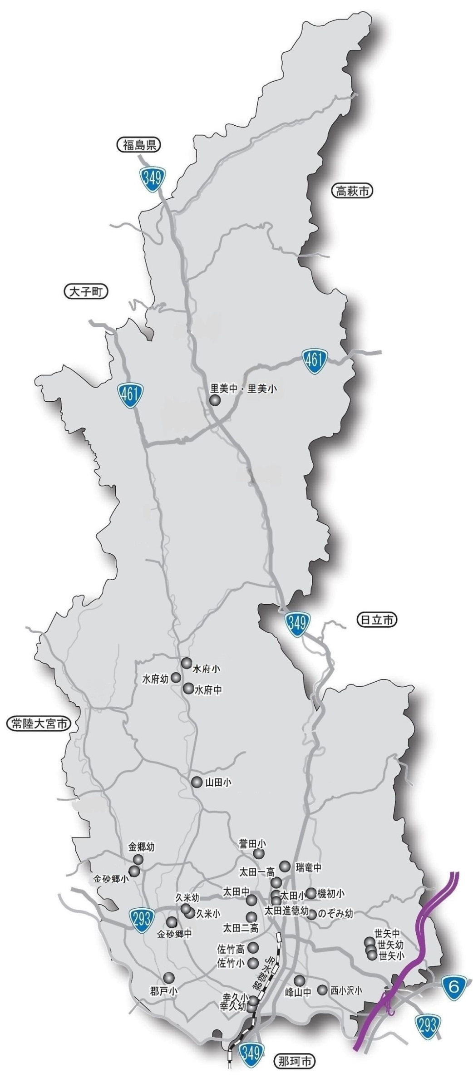
常陸太田市の教育施設

文化・学習・体育施設MAP
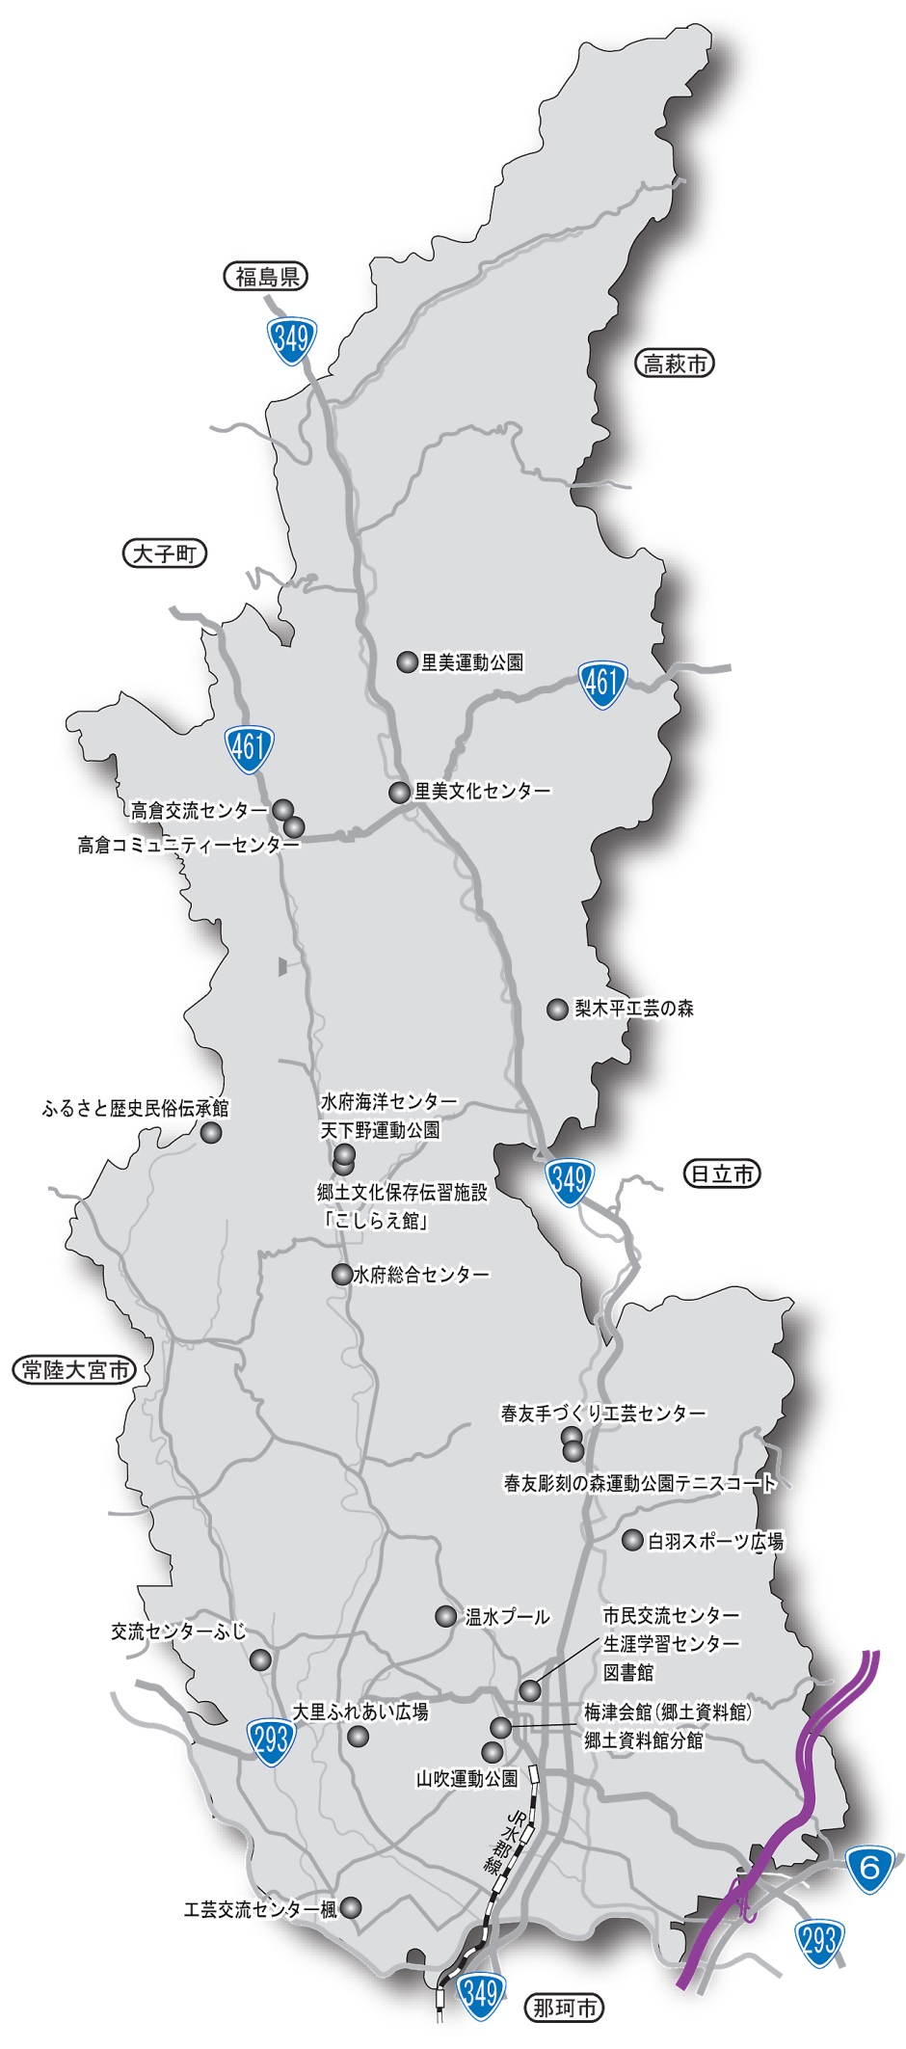
常陸太田市の文化・学習・体育施設

